查詢方式
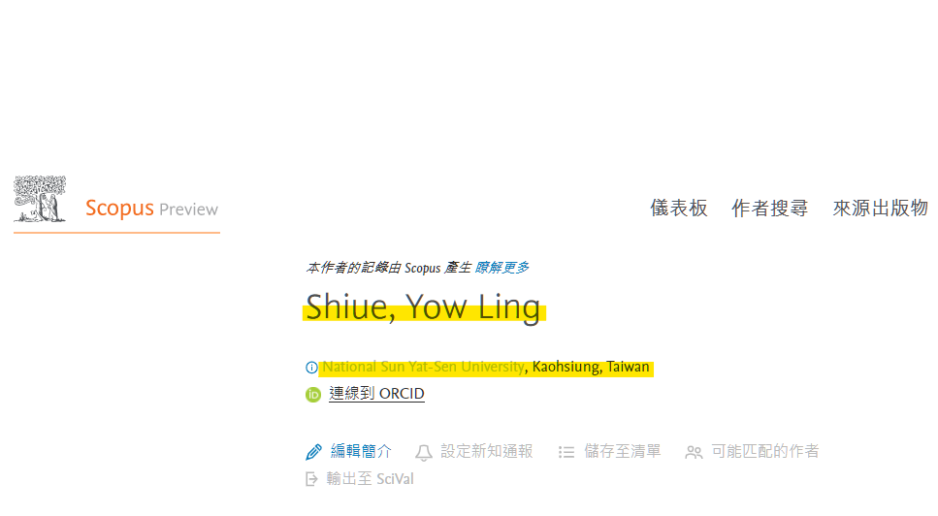
1 | https://www.scopus.com/authid/detail.uri?authorId= |  | (=後面貼上Scopus ID)
 |  |  | 紅色標示是重複的ID

2 | 檢查作者是否隸屬於中山大學 | (若非本校教師另外註記)
 | 剪貼作者姓名

3 | 查詢作者的學院跟系所名稱

